Muster Tagebuch Mini
 |  |  | Januar | Februar | März | April | Mai | Juni | Juli | August | September | Oktober | November | Dezember | Januar
Umsatzerlöse (Fibu)
Wareneinsatz (Fibu)
Werbe/Reiskosten
Sonstige Kosten

Vorläufiges Ergebnis (KER)
Sparkasse |  |  | - €
Deutsche Bank |  |  | - €
Postbank |  |  | - €
Kreditkonto 1 |  |  | - €
Kreditkonto 2 |  |  | - €
Amazon-Guthaben |  |  | - €
Firmen-Kreditkarte 1 |  |  | - €
Firmen-Kreditkarte 2 |  |  | - €
Firmen-Kreditkarte 3 |  |  | - €

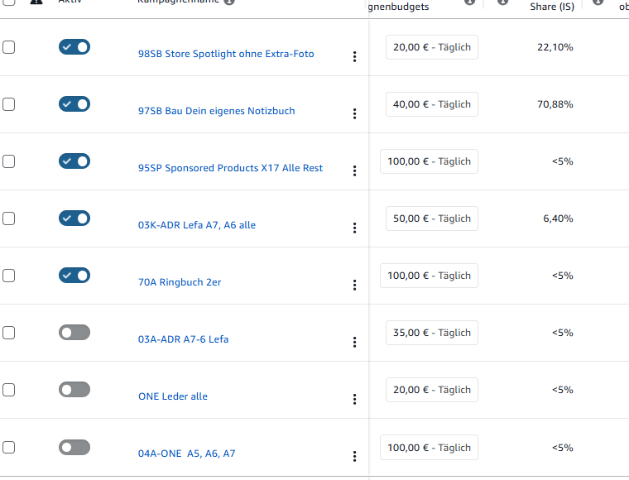
 | Depotkonto |  | - €
Wichtig:
 | Tagebuch | Hier tragen Sie ein, was in der Fimra passiert ist: Neuer Kunde, Problme in der Produktion, Krankheit eines wichtigen Mitarbeiters, Anschaffung einer neuen Maschine,
 | Mitarbeiter | Hier führen Sie auf, wer hinzugekommen ist und wer nicht mehr dabei ist.

